Задание 1
m = | 6 |  | IRR_A | 50 | Для IRR_A
n = | 7 |  | IRR_B | 55 | Переменная | Δx% | Исходное IRR_A | Новое IRR_A | Δy% | E_IRR_A | S_IRR_A
Варинт | 2 |  |  |  | Ставка | 30 | 50 | 49 | 2 | 0.066666666667 | 0.011174521339
XX | 50 |  |  |  | Постоянные издержки | 31 | 50 | 44 | 12 | 0.38709677419 | 0.034679548984
 |  |  |  |  | Ликвидационная стоимость | 29 | 50 | 47 | 6 | 0.20689655172 | 0.065698478908
Переменные | Изменение переменной,% | Новые значения |  |  | Пременные издержки | 30 | 50 | 39 | 22 | 0.73333333333 | 0.10243311228
 |  | IRR_A | IRR_B |  | Объем реализации | 31 | 50 | 45 | 10 | 0.32258064516 | 0.038532832204
Ставка | 30 | 49 | 52 |  | Цена реализации | 29 | 50 | 46 | 8 | 0.27586206897 | 0.0079634519888
Постоянные издержки | 31 | 44 | 50 |  | ИТОГО |  |  |  |  |  | 0.2604819457
Ликвидационная стоимость | 29 | 47 | 54
Пременные издержки | 30 | 39 | 50
Объем реализации | 31 | 45 | 46 |  | Для IRR_B
Цена реализации | 29 | 46 | 43 |  | Переменная | Δx% | Исходное IRR_B | Новое IRR_B | Δy% | E_IRR_B | S_IRR_B
 |  |  |  |  | Ставка | 30 | 55 | 52 | 5.4545454545 | 0.18181818182 | 0.023087854007
 |  |  |  |  | Постоянные издержки | 31 | 55 | 50 | 9.0909090909 | 0.29325513196 | 0.0079613289678
Таблица для графика |  |  |  |  | Ликвидационная стоимость | 29 | 55 | 54 | 1.8181818182 | 0.062695924765 | 0.0082267066
Переменная | E_IRR_A | E_IRR_B |  |  | Пременные издержки | 30 | 55 | 50 | 9.0909090909 | 0.30303030303 | 0.06926356202
Ставка | 0.066666666667 | 0.18181818182 |  |  | Объем реализации | 31 | 55 | 46 | 16.363636364 | 0.52785923754 | 0.1719647057
Постоянные издержки | 0.38709677419 | 0.29325513196 |  |  | Цена реализации | 29 | 55 | 43 | 21.818181818 | 0.75235109718 | 0.05923228752
Ликвидационная стоимость | 0.20689655172 | 0.062695924765 |  |  | ИТОГО |  |  |  |  |  | 0.33973644482
Пременные издержки | 0.73333333333 | 0.30303030303
Сравнение чувствительности IRR_A и IRR_B
Объем реализации | 0.32258064516 | 0.52785923754
Цена реализации | 0.27586206897 | 0.75235109718

Задание 3
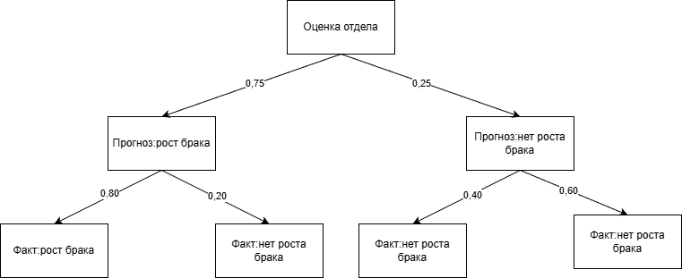

Итоговая оценка | 70.00%

Задание 4
В качестве сегмента выбрана отрасль беспилотных авиационных систем
 |  |  |  |  |  |  |  |  |  |  |  |  |  |  |  | Матрицы попарных сравнения для уровня 3
Обозначение | Продукт |  | Иерархия |  |  |  |  |  |  |  |  |  |  |  |  | К1 Время | П1 | П2 | П3 | Ср.геометр | Вектор приоритетов | К4 Структура | П1 | П2 | П3 | Ср.геометр | Вектор приоритетов
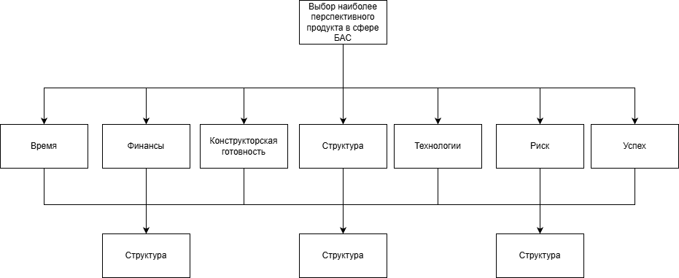
Продукт №1 | Агродрон-мультикоптер для обработки сельскохозяйственных угодий |  |  |  |  |  |  |  |  |  |  |  |  |  |  | П1 | 1.000 | 0.500 | 0.330 | 0.548 | 0.163 | П1 | 1.000 | 0.330 | 0.500 | 0.548 | 0.163
Продукт №2 | Беспилотник самолётного типа для мониторинга инфраструктуры, ЛЭП, трубопроводов и картографии |  |  |  |  |  |  |  |  |  |  |  |  |  |  | П2 | 2.000 | 1.000 | 0.500 | 1.000 | 0.297 | П2 | 3.000 | 1.000 | 2.000 | 1.817 | 0.540
Продукт №3 | Модульная образовательная БАС-платформа для вузов, колледжей и центров подготовки операторов |  |  |  |  |  |  |  |  |  |  |  |  |  |  | П3 | 3.000 | 2.000 | 1.000 | 1.817 | 0.540 | П3 | 2.000 | 0.500 | 1.000 | 1.000 | 0.297
 |  |  |  |  |  |  |  |  |  |  |  |  |  |  |  | Сумма(Si) | 6.000 | 3.500 | 1.830 | 3.366 | 1.000 | Сумма(Si) | 6.000 | 1.830 | 3.500 | 3.366 | 1.000
 |  |  |  |  |  |  |  |  |  |  |  |  |  |  |  | Pi | 3.291 | 3.500 | 3.325 |  |  | Pi | 3.291 | 3.325 | 3.500
 |  |  |  |  |  |  |  |  |  |  |  |  |  |  |  | Лямбда_макс | 10.116 |  |  |  |  | Лямбда_макс | 10.116
 |  |  |  |  |  |  |  |  |  |  |  |  |  |  |  | ИС | 3.558 |  |  |  |  | ИС | 3.558
 |  |  |  |  |  |  |  |  |  |  |  |  |  |  |  | ОС | 2.064 |  |  |  |  | ОС | 2.064

 |  |  |  |  |  |  |  |  |  |  |  |  |  |  |  | К2 Финансы | П1 | П2 | П3 | Ср.геометр | Вектор приоритетов | К5 Технология | П1 | П2 | П3 | Ср.геометр | Вектор приоритетов
 |  |  |  |  |  |  |  |  |  |  |  |  |  |  |  | П1 | 1.000 | 0.500 | 0.250 | 0.500 | 0.143 | П1 | 1.000 | 0.250 | 0.500 | 0.500 | 0.143
Матрица попарных сравнения критериев |  |  |  |  |  |  |  |  |  |  |  |  |  |  |  | П2 | 2.000 | 1.000 | 0.500 | 1.000 | 0.286 | П2 | 4.000 | 1.000 | 2.000 | 2.000 | 0.571
Критерий | К1 Время | К2 Финансы | К3 Констр. готовность | К4 Структура | К5 Технология | К6 Риск | К7 Успех | Ср.геометр | Вектор приоритетов |  |  |  |  |  |  | П3 | 4.000 | 2.000 | 1.000 | 2.000 | 0.571 | П3 | 2.000 | 0.500 | 1.000 | 1.000 | 0.286
К1 Время | 1.00 | 0.50 | 0.50 | 1.00 | 0.33 | 0.50 | 0.33 | 0.5412771565 | 0.072 |  |  |  |  |  |  | Сумма(Si) | 7.000 | 3.500 | 1.750 | 3.500 | 1.000 | Сумма(Si) | 7.000 | 1.750 | 3.500 | 3.500 | 1.000
К2 Финансы | 2.00 | 1.00 | 1.00 | 2.00 | 1.00 | 2.00 | 1.00 | 1.3459001926 | 0.179 |  |  |  |  |  |  | Pi | 3.500 | 3.500 | 3.500 |  |  | Pi | 3.500 | 3.500 | 3.500
К3 Констр. готовность | 2.00 | 1.00 | 1.00 | 1.00 | 0.50 | 1.00 | 0.50 | 0.90572366426 | 0.121 |  |  |  |  |  |  | Лямбда_макс | 10.500 |  |  |  |  | Лямбда_макс | 10.500
К4 Структура | 1.00 | 0.50 | 1.00 | 1.00 | 0.50 | 1.00 | 0.50 | 0.74299714457 | 0.099 |  |  |  |  |  |  | ИС | 3.750 |  |  |  |  | ИС | 3.750
К5 Технология | 3.00 | 1.00 | 2.00 | 2.00 | 1.00 | 2.00 | 1.00 | 1.5746101063 | 0.210 |  |  |  |  |  |  | ОС | 2.175 |  |  |  |  | ОС | 2.175
К6 Риск | 2.00 | 0.50 | 1.00 | 1.00 | 0.50 | 1.00 | 0.50 | 0.82033535601 | 0.109
К7 Успех | 3.00 | 1.00 | 2.00 | 2.00 | 1.00 | 2.00 | 1.00 | 1.5746101063 | 0.210 |  |  |  |  |  |  | К3 Конструкторская готовность | П1 | П2 | П3 | Ср.геометр | Вектор приоритетов | К6 Риск | П1 | П2 | П3 | Ср.геометр | Вектор приоритетов
Сумма(Si) | 14.00 | 5.50 | 8.50 | 10.00 | 4.83 | 9.50 | 4.83 | 7.51 | 1.000 |  |  |  |  |  |  | П1 | 1.000 | 0.330 | 0.500 | 0.548 | 0.163 | П1 | 1.000 | 0.330 | 0.250 | 0.435 | 0.122
Pi | 1.010 | 0.986 | 1.026 | 0.990 | 1.013 | 1.038 | 1.013 |  |  |  |  |  |  |  |  | П2 | 3.000 | 1.000 | 2.000 | 1.817 | 0.540 | П2 | 3.000 | 1.000 | 0.500 | 1.145 | 0.320
Лямбда_макс | 7.077 |  |  |  |  |  |  |  |  |  |  |  |  |  |  | П3 | 2.000 | 0.500 | 1.000 | 1.000 | 0.297 | П3 | 4.000 | 2.000 | 1.000 | 2.000 | 0.559
ИС | 0.013 |  |  |  |  |  |  |  |  |  |  |  |  |  |  | Сумма(Si) | 6.000 | 1.830 | 3.500 | 3.366 | 1.000 | Сумма(Si) | 8.000 | 3.330 | 1.750 | 3.580 | 1.000
ОС | 0.010 |  |  |  |  |  |  |  |  |  |  |  |  |  |  | Pi | 3.291 | 3.325 | 3.500 |  |  | Pi | 3.483 | 3.812 | 3.500
 |  |  |  |  |  |  |  |  |  |  |  |  |  |  |  | Лямбда_макс | 10.116 |  |  |  |  | Лямбда_макс | 10.795
Матрица локальных приоритетов |  |  |  |  |  |  |  |  |  |  |  |  |  |  |  | ИС | 3.558 |  |  |  |  | ИС | 3.897
Продукт | К1 Время | К2 Финансы | К3 Констр. | К4 Структура | К5 Технология | К6 Риск | К7 Успех |  |  |  |  |  |  |  |  | ОС | 2.064 |  |  |  |  | ОС | 2.260
П1 Агродрон | 0.163 | 0.143 | 0.163 | 0.163 | 0.143 | 0.122 | 0.400
П2 Инфраструктурный БАС | 0.297 | 0.286 | 0.540 | 0.540 | 0.571 | 0.320 | 0.400 |  | Веса | К1 Время | К2 Финансы | К3 Констр. готовность | К4 Структура | К5 Технология | К6 Риск | К7 Успех |  |  |  |  |  | К7 Успех | П1 | П2 | П3 | Ср.геометр | Вектор приоритетов
П3 Образовательная платформа | 0.540 | 0.571 | 0.297 | 0.297 | 0.286 | 0.558 | 0.200 |  | Вектор приоритетов | 0.072 | 0.179 | 0.121 | 0.099 | 0.210 | 0.109 | 0.210 |  |  |  |  |  | П1 | 1.000 | 1.000 | 2.000 | 1.260 | 0.400
 |  |  |  |  |  |  |  |  |  |  |  |  |  |  |  |  |  |  |  |  |  | П2 | 1.000 | 1.000 | 2.000 | 1.260 | 0.400
Матрица глобальных приоритетов |  |  |  |  |  |  |  |  |  |  |  |  |  |  |  |  |  |  |  |  |  | П3 | 0.500 | 0.500 | 1.000 | 0.630 | 0.200
П1 Агродрон | 0.012 | 0.026 | 0.020 | 0.016 | 0.030 | 0.013 | 0.084 | 0.200 |  |  |  |  |  |  |  |  |  |  |  |  |  | Сумма(Si) | 2.500 | 2.500 | 5.000 | 3.150 | 1.000
П2 Инфраструктурный БАС | 0.021 | 0.051 | 0.065 | 0.053 | 0.120 | 0.035 | 0.084 | 0.430 |  | Проект победитель - №2 |  |  |  |  |  |  |  |  |  |  |  | Pi | 3.150 | 3.150 | 3.150
П3 Образовательная платформа | 0.039 | 0.102 | 0.036 | 0.029 | 0.060 | 0.061 | 0.042 | 0.370 |  |  |  |  |  |  |  |  |  |  |  |  |  | Лямбда_макс | 9.449
 |  |  |  |  |  |  |  |  |  |  |  |  |  |  |  |  |  |  |  |  |  | ИС | 3.225
 |  |  |  |  |  |  |  |  |  |  |  |  |  |  |  |  |  |  |  |  |  | ОС | 1.870

